วัน,สัปดาห์
 |  |  |  | บริษัท โตโยต้านนทบุรี ผู้จำหน่ายโตโยต้า จำกัด |  |  |  |  |  |  |  |  |  |  |  |  |  |  |  |  |  |  |  |  |  |  |  | ตำแหน่งที่ติดตั้ง
 |  |  |  | ตารางการตรวจเช็ค และ บำรุงรักษาลิฟท์ขนของ ขนาด 1,500 กิโลกรัม แผนกอะไหล่
ผู้จัดการแผนก |  |  | ผช.ผจก./จนท.หน่วยงานซ่อมบำรุง |  | เดือน...................................พ.ศ................................ |  |  |  |  |  |  |  |  |  |  |  |  |  |  |  |  |  |  |  |  |  |  | ผู้รับผิดชอบ

ประจำวัน | ลำดับ | รายละเอียดในการตรวจเช็ค (ภาพประกอบหน้าที่3/4) |  |  |  | 1 | 2 | 3 | 4 | 5 | 6 | 7 | 8 | 9 | 10 | 11 | 12 | 13 | 14 | 15 | 16 | 17 | 18 | 19 | 20 | 21 | 22 | 23 | 24 | 25 | 26 | 27 | 28 | 29 | 30 | 31
 | 1 | ตรวจสอบประตูลิฟท์ : มือจับต้องแน่น,กลอนประตูล็อคแน่นทุกชั้น,รางเลื่อนประตู
 |  | ต้องสะอาด ไม่มีขยะในรางประตู
 | 2 | ตรวจสอบไฟแสดงสถานะการทำงาน : ไฟของปุ่มกดต้องติดครบทุกดวง,ไฟไซเรน
 |  | เหนือหลังคาลิฟท์ต้องติดตลอเวลาที่กระเช้าลิฟท์มีการเคลื่นที่ขึ้นและลง
 | 3 | ตรวจสอบสวิทช์ควบคุม : สวิทช์เปิด/ปิดลิฟท์ , สวิทช์เปิด/ปิดไฟแสงสว่าง ต้อง
 |  | สามารถใช้ควบคุมอปกรณ์ให้ใช้งานได้ตามปกติ
 | 4 | ตรวจสอบระบบแสงส่าง : โคมไฟภายในกระเช้าลิฟท์ ต้องติดทั้ง 2 โคม
 | 5 | ตรวจสอบปุ่มกดหยุดฉุกเฉิน : เมื่อกดแล้วต้องตัดการทำงานของลิฟท์ได้ทันที
 | 6 | ตรวจสอบลีมิตสวิทช์ : ต้องอยู่ในสภาพสมบูรณ์ไม่แตกหัก และ เมื่อปิดประตูสนิท
 |  | แล้วไฟที่ปุ่ม Stop จะต้องติดขึ้นมา
ลงชื่อ ผู้รับผิดชอบ
ลงชื่อ ผู้ตรวจสอบประจำวัน(หัวหน้างาน/จป.หัวหน้างาน)
ประจำสัปดาห์ | ลำดับ | รายละเอียดในการตรวจเช็ค (ภาพประกอบหน้าที่3/4) |  |  |  | สัปดาห์ที่ 1 |  |  |  |  |  | สัปดาห์ที่ 2 |  |  |  |  |  | สัปดาห์ที่ 3 |  |  |  |  |  | สัปดาห์ที่ 4 |  |  |  |  |  | สัปดาห์ที่ 5
 | 1 | ทำความสะอาดภายในกระเช้าลิฟท์
 | 2 | ทำความสะอาดรางเลื่อนประตูลิฟท์ ที่กระเช้าลิฟท์ แล ะที่ชานพักทั้ง3ชั้น
 | 3 | ทำความสะอาดบ่อลิฟท์ชั้น1

ü
ลงชื่อ ผู้รับผิดชอบ |  |  |  |  |  | ………วันที่....../......./...... |  |  |  |  |  | ………วันที่....../......./...... |  |  |  |  |  | ………วันที่....../......./...... |  |  |  |  |  | ………วันที่....../......./...... |  |  |  |  |  | …..……วันที่......../......./......
ลงชื่อ ผู้ตรวจสอบประจำวัน(หัวหน้างาน/จป.หัวหน้างาน) |  |  |  |  |  | ……… วันที่....../....../...... |  |  |  |  |  | ……… วันที่....../....../....... |  |  |  |  |  | ……… วันที่....../....../....... |  |  |  |  |  | ……… วันที่....../....../....... |  |  |  |  |  | …..……วันที่......../......./.......
ข้อปฎิบัติ |  |  |  |  | สัญลักษณ์ | บันทึกปัญหาที่พบและแนวทางการแก้ไข
û
1.ต้องตรวจเช็คตามหัวข้อที่กำหนดก่อนเริ่มปฎิบัติงานทุกวัน |  |  |  |  | ปกติ | วันที่ |  |  |  |  | ปัญหาที่พบ |  |  |  |  |  |  |  |  |  | แนวทางแก้ไข |  |  |  |  |  |  |  |  |  | ผู้บันทึก
2.หากพบว่าลิฟท์มีปัญหาให้แจ้งหัวหน้าทันที |  |  |  |  | ไม่ปกติ
3.กรณีพบความผิดปกติหรือใช้งานไม่ได้ต้องแขวนป้ายห้ามใช้งาน |  |  |  |  | แก้ไขแล้ว
และแจ้งหัวหน้า ให้รีบดำเนินการแจ้งซ่อมตามขั้นตอน
เอกสารฉบับที่ / วันที่ออกเอกสาร / วันที่มีผลบังคับใช้ : 01 / 08/02/2560 / 20/02/2560 |  |  |  |  |  |  |  |  |  |  |  |  |  |  |  |  |  |  |  |  |  |  |  |  |  |  |  |  |  |  |  |  |  |  |  | EF-PTS-226

เดือน
 |  |  | บริษัท โตโยต้านนทบุรี ผู้จำหน่ายโตโยต้า จำกัด
 |  |  | ตารางการตรวจเช็ค และ บำรุงรักษาลิฟท์ขนของ ขนาด 1,500 กิโลกรัม แผนกอะไหล่
 |  |  | พ.ศ................................

ประจำเดือน | ลำดับ | รายละเอียดในการตรวจเช็ค |  |  | ม.ค. | ก.พ. | มี.ค. |  | เม.ย. | พ.ค. | มิ.ย. | ก.ค. | ส.ค. |  | ก.ย. | ต.ค. | พ.ย. | ธ.ค.
 | 1 | ตรวจสอบชุดลูกรอกต่างๆ : ทำการหล่อลื่นด้วยจารบี
 | 2 | ตรวจสอบระบบไฟฟ้าต้นกำลัง 380 V : วัดแรงเคลื่อนต่อเฟสต้องไม่ต้ำกว่า 380 V, วัดกระแสไฟต่อ
 |  | เฟสขณะที่มอเตอร์ขับรอกไฟฟ้าทำงานต้องไม่เกินค่าที่กำหนดไว้ที่เนมเพลทของมอเตอร์
 | 3 | ตรวจสอบระบบไฟฟ้าควบคุม : รีเลย์ทุกต้องทำงานได้ตามปกติ
 | 4 | ตรวจสอบลีมิตสวิทช์ควบคุมการจอดของกระเช้าลิฟท์ : กระเช้าลิฟท์จะต้องหยุดตรงตามชั้นที่เลือก
 |  | ขอบกระเช้าลิฟท์ด้านล่างเสมือพื้นชานพักไม่เกิดการต่างระดับ
 | 5 | ตรวจสอบสายสลิงลิฟท์ : สลิงต้องอยู่ในสภาพสมบูรณ์ไม่มีรอยแตก หรือ ฉีดขาด
 | 6 | ตรวจสอบอุปกรณ์ชุดเซฟตี้ : ทดสอบอุปกรณ์ตัดการทำงานของรอกไฟฟ้า หากกระเช้าลิฟท์เคลื่นที่
 |  | เลยจุดสูงสุด อุปกรณ์เซฟตี้ต้องตัดการทำงานของรอกไฟฟ้าทันที
ลงชื่อ ผู้ตรวจสอบประจำเดือน (หน่วยงานซ่อมบำรุง)
ลงชื่อ ผู้ตรวจสอบ (หัวหน้างาน/จป.หัวหน้างาน)
ประจำปี | ลำดับ | รายละเอียดในการตรวจเช็ค
 | 1 | ตรวจสอบพิกัดการรับน้ำหนัก : ทดสอบโดยการนำน้ำหนัก 1,500 กิโลกรัม ใส่ในกระเช้าลิฟท์ และ
 |  | ทดลองกดลิฟท์หยุดตามชั้นต่างๆ ตรวจสอบว่าที่พิกัดน้ำหนัก1,500 กิโลกรัมนั้น ลิฟท์สามารถจอดได้
 |  | ตรงชั้นหรือไม่? และ ตรวจสอบว่ากระเช้าลิฟท์หยุดตรงกับพื้นชานพักพอดีหรือไม่?

ü
ลงชื่อ ผู้ตรวจสอบประจำเดือน (หน่วยงานซ่อมบำรุง)
ลงชื่อ ผู้ตรวจสอบ (หัวหน้างาน/จป.หัวหน้างาน)
ข้อปฎิบัติ |  |  |  | สัญลักษณ์ | บันทึกปัญหาที่พบและแนวทางการแก้ไข
û
1.ต้องตรวจเช็คตามหัวข้อที่กำหนดก่อนเริ่มปฎิบัติงานทุกวัน |  |  |  | ปกติ | วันที่ |  |  | ปัญหาที่พบ |  |  |  |  |  | แนวทางแก้ไข
2.หากพบว่าลิฟท์มีปัญหาให้แจ้งหัวหน้าช่างทันที |  |  |  | ไม่ปกติ
3.ลิฟท์ที่ผิดปกติหรือใช้งานไม่ได้ต้องแขวนป้ายห้ามใช้งาน และแจ้งหัวหน้าให้รีบดำเนินการ |  |  |  | แก้ไขแล้ว
แจ้งซ่อมตามขั้นตอน
เอกสารฉบับที่ / วันที่ออกเอกสาร / วันที่มีผลบังคับใช้ : 01 / 08/02/2560 / 20/02/2560 |  |  |  |  |  |  |  |  |  |  |  |  |  |  |  |  |  |  | EF-PTS-226

เจ้าของพื้นที่
 | บริษัท โตโยต้านนทบุรี ผู้จำหน่ายโตโยต้า จำกัด
 | ภาพประกอบการตรวจเช็ค และ บำรุงรักษาลิฟท์ขนของ ขนาด 1,500 กิโลกรัม แผนกอะไหล่
 | (ส่วนที่ผู้รับผิดชอบตรวจสอบ)

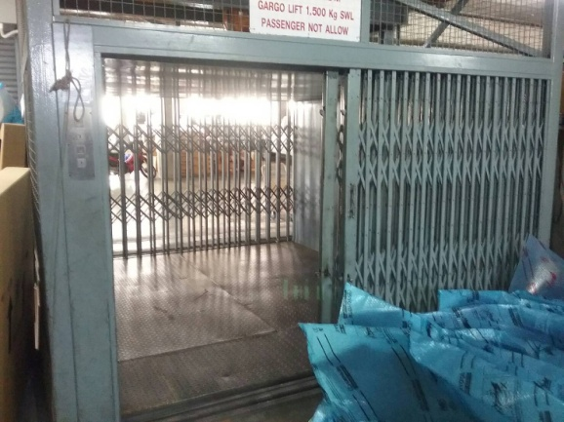
ประจำวัน |  | ประจำสัปดาห์
1.ตรวจสอบประตูลิฟท์ : มือจับต้องแน่น | 2.ตรวจสอบไฟแสดงสถานะการทำงาน : | 1.ทำความสะอาดภายในกระเช้าลิฟท์
,กลอนประตูล็อคแน่นทุกชั้น,รางเลื่อนประตู | ไฟของปุ่มกดต้องติดครบทุกดวง,ไฟไซเรนเหนือหลังคาลิฟท์
 | ต้องติดตลอเวลาที่กระเช้าลิฟท์มีการเคลื่นที่ขึ้นและลง
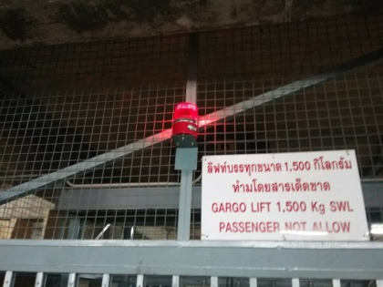

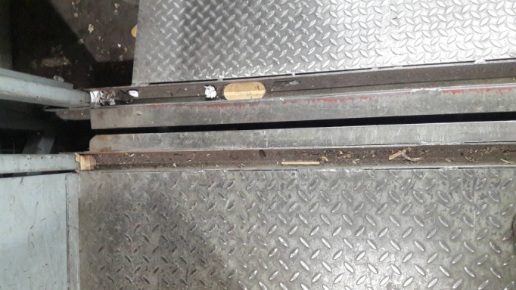
3.ตรวจสอบสวิทช์ควบคุม : สวิทช์เปิด/ปิดลิฟท์ , สวิทช์เปิด/ปิดไฟ | 4.ตรวจสอบระบบแสงส่าง : โคมไฟภายใน ต้องติดทั้ง 2 โคม | 2.ทำความสะอาดรางเลื่อนประตูลิฟท์ทุกชั้น
แสงสว่าง ต้องสามารถใช้ควบคุมอปกรณ์ให้ใช้งานได้ตามปกติ
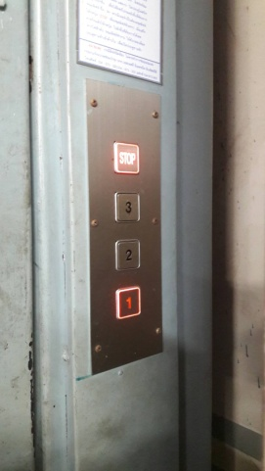
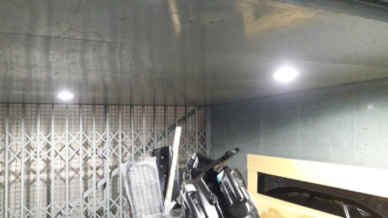

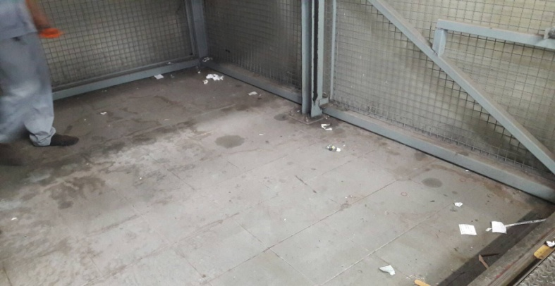
5.ตรวจสอบปุ่มกดหยุดฉุกเฉิน : กดแล้วต้องตัดการทำงานได้ทันที | 6.ตรวจสอบลีมิตสวิทช์ : ต้องอยู่ในสภาพสมบูรณ์ไม่แตกหัก | 3.ทำความสะอาดบ่อลิฟท์ชั้น1
 | และ เมื่อปิดประตูสนิทแล้วไฟที่ปุ่ม Stop จะต้องติดขึ้นมา

เอกสารฉบับที่ / วันที่ออกเอกสาร / วันที่มีผลบังคับใช้ : 01 / 08/02/2560 / 20/02/2560 |  |  | EF-PTS-226

ซ่อมบำรุง
 | บริษัท โตโยต้านนทบุรี ผู้จำหน่ายโตโยต้า จำกัด
 | ภาพประกอบการตรวจเช็ค และ บำรุงรักษาลิฟท์ขนของ ขนาด 1,500 กิโลกรัม แผนกอะไหล่
 | (ส่วนที่แผนกซ่อมบำรุงตรวจสอบ)

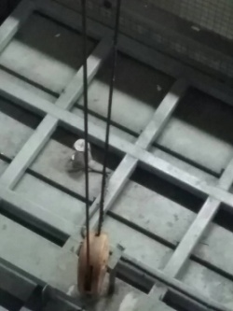
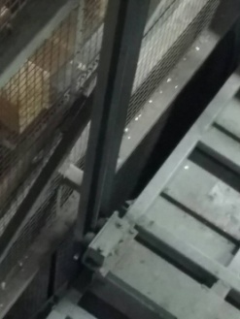
ประจำเดือน |  | ประจำปี
1.ตรวจสอบชุดลูกรอกต่างๆ : ทำการหล่อลื่นด้วยจารบี | 2.ตรวจสอบระบบไฟฟ้าต้นกำลัง 380 V : แรงเคลื่อนต่อเฟสต้อง | ตรวจสอบพิกัดการรับน้ำหนัก : ทดสอบโดยการนำน้ำหนัก 1,500 กิโลกรัม ใส่ในกระเช้าลิฟท์ และ ทดลองกดลิฟท์หยุดตามชั้นต่างๆ
 | ไม่ต้ำกว่า 380 V, วัดกระแสไฟต่อเฟสขณะที่มอเตอร์ขับรอกไฟฟ้า | ตรวจสอบว่าที่พิกัดน้ำหนัก1,500 กิโลกรัมนั้น ลิฟท์สามารถจอดได้ตรงชั้นหรือไม่? และ ตรวจสอบว่ากระเช้าลิฟท์หยุดตรงกับ
 | ทำงานต้องไม่เกินค่าที่กำหนดไว้ที่เนมเพลทของมอเตอร์ | พื้นชานพักพอดีหรือไม่?

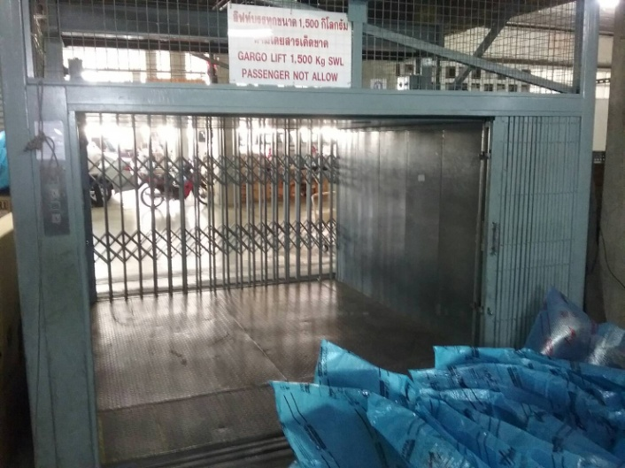

1500Kg
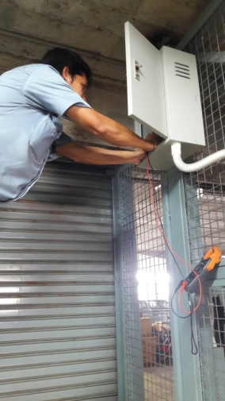
3.ตรวจสอบระบบไฟฟ้าควบคุม : รีเลย์ทุกตัวต้องทำงานได้ตามปกติ | 4.ตรวจสอบลีมิตสวิทช์ควบคุมการจอดของกระเช้าลิฟท์ :
 | กระเช้าลิฟท์จะต้องหยุดตรงตามชั้นที่เลือก

 | หมายเหตุ: อยู่ที่ประชั้นใน1ตัว,ประตูตามชั้นทั้ง3ชั้น และ
 | ลีมิตสวิทช์สำหรับหยุดกระเช้าลิฟท์ตามชั้นทั้ง3ชั้น
5.ตรวจสอบสายสลิงลิฟท์ : สลิงต้องอยู่ในสภาพสมบูรณ์ไม่มีรอยแตก | 6.ตรวจสอบอุปกรณ์ชุดเซฟตี้ : ทดสอบอุปกรณ์ตัดการทำงานของ
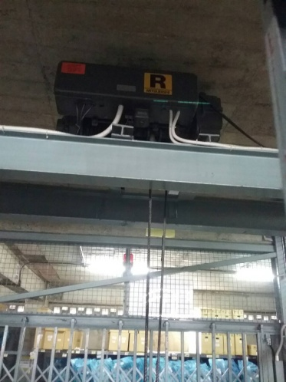
หรือ ฉีดขาด | รอกไฟฟ้า หากกระเช้าลิฟท์เคลื่นที่เลยจุดสูงสุด อุปกรณ์เซฟตี้
 | ต้องตัดการทำงานของรอกไฟฟ้าทันที
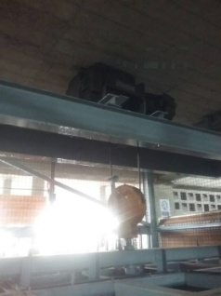

เอกสารฉบับที่ / วันที่ออกเอกสาร / วันที่มีผลบังคับใช้ : 01 / 08/02/2560 / 20/02/2560 |  |  | EF-PTS-226

